产品测试报告
万盛华通 ZRT-A133 VS6621S40 WIFI 模块功能测试

客户 | 万盛华通 |  | 测试日期 | 20251121
样品名称 | ZRT-A133 |  | 样品数量 | 1
规格型号 | 2+8 |  | 测试结果
测试目的 | 验证VS6621S40 WIFI 模块功能
测试过程截图
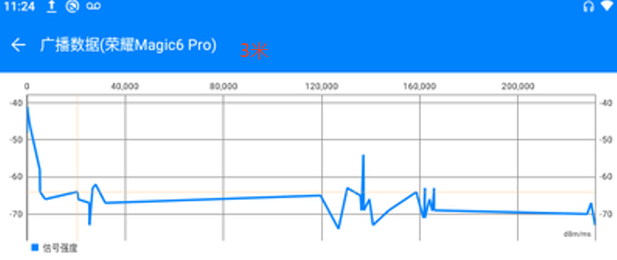 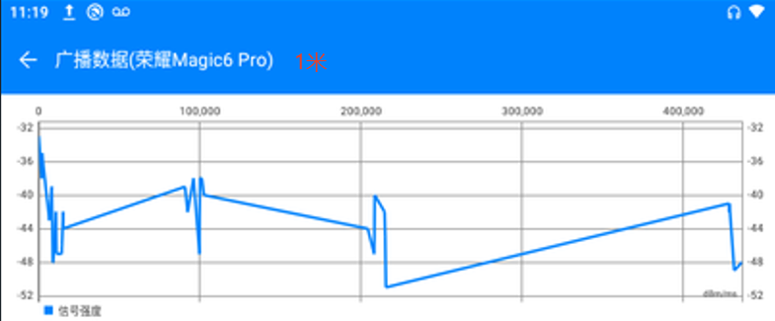 蓝牙信号强度测试：
审核： |  | 核准： | 测试员：邓海矾

